Foglio1
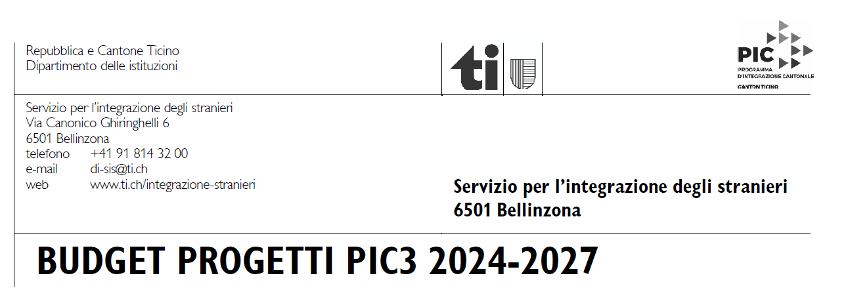
 | Ente
 | Progetto
 | SPESE | PREVENTIVO | CONSUNTIVO
 | Personale (coordinamento, attuazione del progetto, amministrazione; specificare ore e costo orario) | CHF 0.00 | CHF 0.00

 | Infrastrutture, materiale, spese di progetto, spese amministrative, mandati esterni, promozione | CHF 0.00 | CHF 0.00

 | Varie (imprevisti, riserva) | CHF 0.00 | CHF 0.00

 | TOTALE | CHF 0.00 | CHF 0.00

 | RICAVI | PREVENTIVO | CONSUNTIVO
 | Richieste di contributi e mezzi propri (specificare) | CHF 0.00 | CHF 0.00
 | Contributi comunali
 | Contributi cantonali
 | Contributi federali
 | Privati, sponsor
 | Vendite o tassa iscrizione
 | Mezzi finanziari propri
 | CONTRIBUTO RICHIESTO AL SIS
 | TOTALE | CHF 0.00 | CHF 0.00
 | Volontariato, materiale, infrastrutture messe a disposizione gratuitamente (spesa non imputabile)
 | RLALSI, art. 12b | Perc. Fin. PREV. | Perc. Fin. CONS.
 | Finanziamento SIS massimo : 50% | #DIV/0! | #DIV/0!
 | Finanziamento enti pubblici massimo : 75% | #DIV/0! | #DIV/0!
 | Finanziamento totale progetto | #DIV/0! | #DIV/0!

